CONV_LH
 |  |  |  |  | SPC 관리도 ( 000000 단차 )
고객사
공 정 명
부 품 명
품 번
측정POINT
품질특성
규 격
(+)공차
(+)공차
시료수(n)
측정기기
측정자
측정단위
작성기간
작성부서
작 성 자 | 일자 시료 |  |  |  |  |  |  |  |  |  |  |  |  |  |  |  |  |  |  |  |  |  |  |  |  |  |  |  |  |  |  | 평 균

1.□안에만 Data를 기록할 | X1
것 | X2
2.한쪽 공차인 경우 규격 | X3
상한/하한만 기입할 것 | X4
3.공정일지에는 공정 변동 | X5
요인을 기록할 것 | X bar | 2.98 | 2.99 | 2.99 | 2.99 | 2.99 | 2.99 | 2.99 | 2.99 | 2.99 | 2.99 | 2.99 | 2.99 | 2.99 | 2.99 | 2.99 | 2.99 | 2.99 | 2.99 | 2.99 | 2.99 | 2.99 | 2.99 | 2.99 | 2.99 | 2.99 | 2.99 | 2.99 | 2.99 | 2.99 |  | 2.99
 | R | 0.03 | 0.06 | 0.06 | 0.06 | 0.06 | 0.06 | 0.06 | 0.06 | 0.06 | 0.06 | 0.06 | 0.06 | 0.06 | 0.06 | 0.06 | 0.06 | 0.06 | 0.06 | 0.06 | 0.06 | 0.06 | 0.06 | 0.06 | 0.06 | 0.06 | 0.06 | 0.06 | 0.06 | 0.06 |  | 0.06

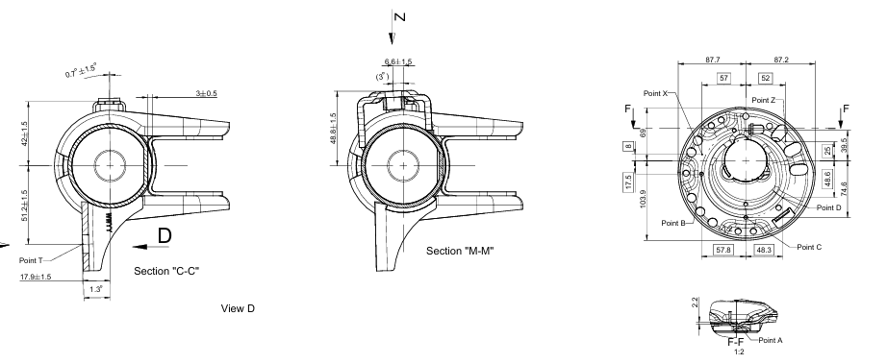
공정 일지 |  |  |  |  |  |  |  |  |  | 통 계 치 SUMMARY |  |  |  |  |  |  | 0.00
 |  |  |  |  |  |  |  |  |  | 구 분 |  |  | 값 |  | 판 정
 |  |  |  |  |  |  |  |  |  | 시 료 수 |  |  | 142 |  | --
 |  |  |  |  |  |  |  |  |  | 최대값(Xmax) |  |  | 3.020 |  | 규격만족
 |  |  |  |  |  |  |  |  |  | 최소값(Xmin) |  |  | 2.960 |  | 규격만족
 |  |  |  |  |  |  |  |  |  | 평 균 |  |  | 2.992 |  | 규격만족
 |  |  |  |  |  |  |  |  |  | 표준편차(σ) |  |  | 0.0214 |  | --
 |  |  |  |  |  |  |  |  |  | X bar 관리상한 |  |  | 3.026 |  | 관리상태
 |  |  |  |  |  |  |  |  |  | X bar 관리하한 |  |  | 2.957 |  | 관리상태
 |  |  |  |  |  |  |  |  |  | R 관리상한 |  |  | 0.124 |  | --
 |  |  |  |  |  |  |  |  |  | Cpu |  |  | 3.25 |  | --
 |  |  |  |  |  |  |  |  |  | Cpl |  |  | 2.99 |  | --
 |  |  |  |  |  |  |  |  |  | 공정능력 (Cp) |  |  | 3.12 |  | 합격
 |  |  |  |  |  |  |  |  |  | 공정능력 (Cpk) |  |  | 2.99 |  | 합격
 |  |  |  |  |  |  |  |  |  | 불량발생확률 |  |  | 0 |  | --

 |  |  |  |  |  |  |  |  |  |  |  |  |  |  | #VALUE! | #VALUE!
 |  |  |  |  |  |  |  |  |  |  |  |  |  |  | #VALUE! | #VALUE!

 |  |  |  |  |  |  |  |  |  |  |  |  |  |  |  |  |  |  |  |  |  |  |  |  |  |  |  |  |  |  |  | A₄(210mm×297mm)

 |  | 3.0 | 3.0 | 3.0 | 3.0 | 3.0 | 3.0 | 3.0 | 3.0 | 3.0 | 3.0 | 3.0 | 3.0 | 3.0 | 3.0 | 3.0 | 3.0 | 3.0 | 3.0 | 3.0 | 3.0 | 3.0 | 3.0 | 3.0 | 3.0 | 3.0 | 3.0 | 3.0 | 3.0 | 3.0 | 3.0
 |  | 3.0 | 3.0 | 3.0 | 3.0 | 3.0 | 3.0 | 3.0 | 3.0 | 3.0 | 3.0 | 3.0 | 3.0 | 3.0 | 3.0 | 3.0 | 3.0 | 3.0 | 3.0 | 3.0 | 3.0 | 3.0 | 3.0 | 3.0 | 3.0 | 3.0 | 3.0 | 3.0 | 3.0 | 3.0 | 3.0
 |  | 3.0 | 3.0 | 3.0 | 3.0 | 3.0 | 3.0 | 3.0 | 3.0 | 3.0 | 3.0 | 3.0 | 3.0 | 3.0 | 3.0 | 3.0 | 3.0 | 3.0 | 3.0 | 3.0 | 3.0 | 3.0 | 3.0 | 3.0 | 3.0 | 3.0 | 3.0 | 3.0 | 3.0 | 3.0 | 3.0

 |  | 0.1 | 0.1 | 0.1 | 0.1 | 0.1 | 0.1 | 0.1 | 0.1 | 0.1 | 0.1 | 0.1 | 0.1 | 0.1 | 0.1 | 0.1 | 0.1 | 0.1 | 0.1 | 0.1 | 0.1 | 0.1 | 0.1 | 0.1 | 0.1 | 0.1 | 0.1 | 0.1 | 0.1 | 0.1 | 0.1

